2024년 귀속 연말정산 안내문
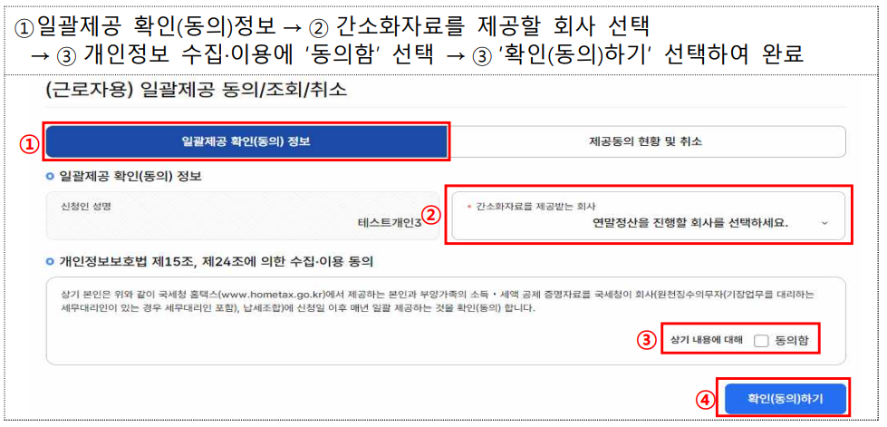
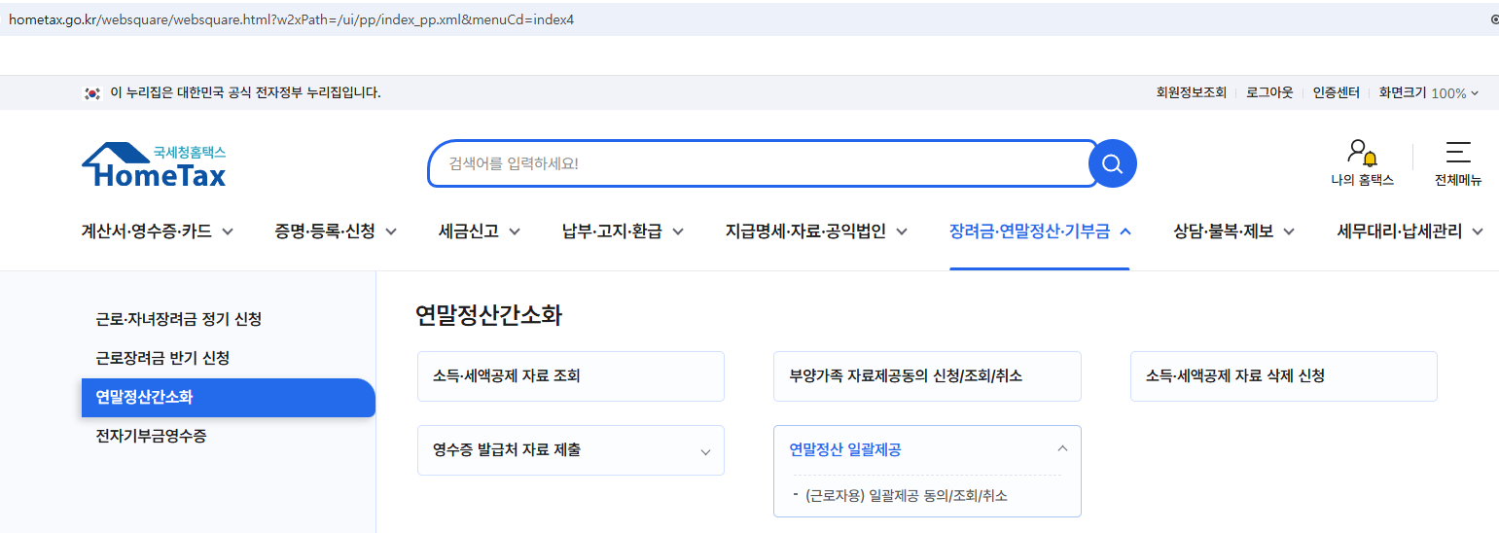
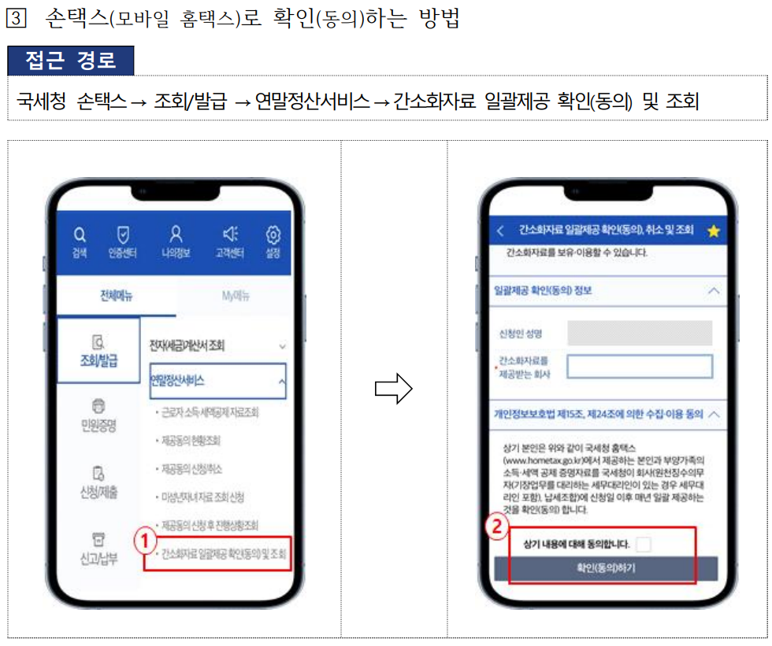
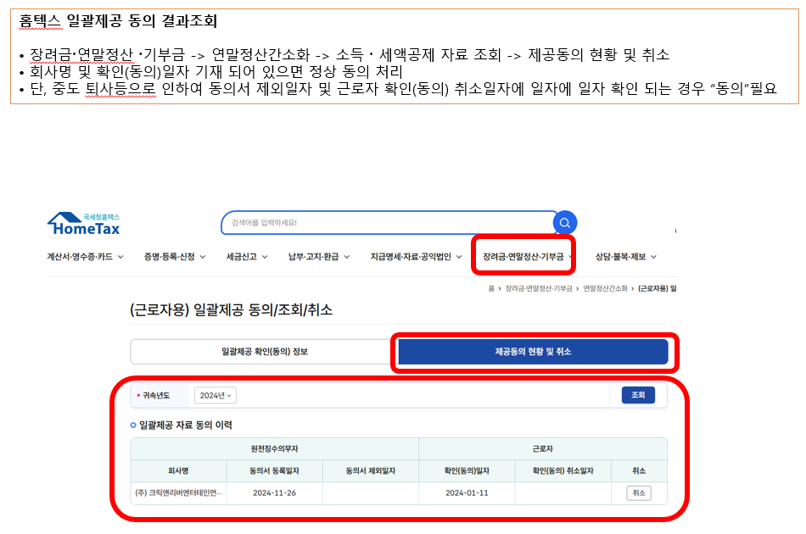
[ 2024년 귀속 연말정산 안내 ]
㈜크릭앤리버엔터테인먼트
1. 연말정산이란?
원천징수대상자(크릭앤리버 소속 근무자)에게 매월 급여 지급 시, 급여 공제 항목 중 소득세를 근로소득 간이세액표에 의해 원천징수하지만(소득세 공제) 매월 원천징수한 소득세의 합계가 1년간 발생한 총 근로소득에 대한 정확한 세액이 아닙니다. 따라서 매년 1월 부터 12월까지 발생한 1년간의 총 근로소득에 대한 세액을 재계산한 후, 매월 원천징수 한 세액의 합계액과 재계산 세액을 비교하여 추가 징수 또는 환급을 해주는 절차를 "연말정산" 이라고 합니다. 2024년 귀속 연말정산 후 발생한 징수 또는 환급 세액은 2025년 귀속2월 급여에 포함되며, 급여 명세서상 공제항목의 (+)는 세금징수/ (-)는 세금환급을 의미합니다. EX) 소득세 (-)10만원+지방소득세(소득세의 10%) (-)1만원=환급액 총 (-)11만원 환급합니다. 귀속 2월분 급여에 포함 되며, Client 마다 상이 하므로 본인 급여 지급일에 함께 지급 됩니다. (단, 귀속 2월분 급여는 대체로 3월에 지급되나, 업체별 급여지급일에 따름.)

2. 연말정산 대상자 : 전직원 ( 2024년 재직자 )
2024년 중도입사자일 경우
- 2024년 중도입사자는 종전근무지(2024년도근무지)의 소득을 합산하므로 종전근무지로부터 2024년도 원천징수영수증을 발급받아 제출하여야 합니다.
EX) 종전근무지 : 4대보험 가입 된 사업장으로 2024년 원천징수영수증 발급 받은 후 제출. 2024년 총 연간 급여총액을 국세청 연말정산 신고

[주의 -연말정산 제외 대상자]
① 2024년 12월 크릭앤리버 퇴사자 / (여기에 해당하시는 분은 현재 소속된 회사에서 연말정산 진행 또는 본인이 직접 2025년 5월에 국세청에 신고)
② 2025년도 1월 크릭앤리버 입사자(지금은 2024년도 소득에 대한 연말정산기간 이므로 대상아님)
③ 급여공제시 사업소득세 3.3%만 공제하는 프리랜서/위탁근로자 - 사업소득자 : 2024년 귀속 사업소득 국세청 신고 2025년 5월 자진 신고
④ 급여 지급시 공제항목에 소득세 미발생자는 대상에서 제외임.

3. 연말정산 대상기간 : 2024.1.1. ~ 2024.12.31. (귀속2024년 연말정산)
4. 간소화 자료 일괄제공 확인(동의) 안내
★ 국세청 연말정산 간소화 자료 일괄제공으로 진행
★ www.hometax.go.kr -> 간소화 자료 일괄제공 동의 ( 홈텍스 "동의 마감일자 15일!!" )
★ 2024년도 다른 회사 + ㈜ 크릭앤리버엔터테인먼트 근무를 한 경우 동의 (추가서류 : 종전근무지 원천징수영수증)

5. 추가 서류 접수 방법 안내 ( cre@crikorea.com )
★접수기간 2025.1.15~2025.1.21
★이메일 제목 : 이름-주민번호 앞 6자리 ( ex. 김크릭-990927 )
★ 추가 서류 : 추가 공제 받으실 경우 모든 서류 한번에 스캔하여 이메일 제출 이름(주민번호앞 6자리) ex. 김크릭(900101)
① 종전근무지 근로소득 원천징수 영수증 ( 2024년도 귀속분 종전근무지 해당자에 한함 )
② 인적공제 : 1. 첨부파일 내 인적공제신고서 2. 가족관계증명서(주민번호*표시 안됨!!!!)
③ 월세액공제 : 1. 첨부파일 내 월세공제신고서 2. 임대차계약서 사본 3. 월세 이체 거래 내역 4. 주민등록등본
④ 그 외 추가 공제 필요 서류
※ 추가서류제출시 꼼꼼히 확인하여 추가서류 한번에 PDF로 첨부하여 메일로 제출 (메일 첨부파일 1개)
※ 절대 팩스제출은 안됩니다.

6. 홈텍스 "연말정산 간소화자료 일괄제공 동의" 진행 기간 : 2025년 1월 15일 (수) 마감
7. 추가서류 접수 기간 : 2025년 1월 15일 (수) ~ 1월 21일 (화) 마감

★ 연말정산은 매년 기준 및 요건 등 제도가 바뀌며, 연1회 처리하는 업무로서 서류를 구비하고 관련신고서를 작성하는데 많은 근로자가 어려움을 갖고 있습니다.
SMS를 통해서, 짧게나마 서류제출기한 및 서류접수방법을 고지하여 드렸으나, 올해 달라지는 연말정산 제도 등에 대해 근로자 개개인에게 질의
응대를 해드리지 못한 점 양해 말씀 드리며, 연말정산 상담 도우미 사이트를 통하여 근로자 개개인에 따라 추가공제가 가능한 부분도 있으니,
관련정보를 꼼꼼히 살피시고 준비하셔서 최대한 관련정보를 꼼꼼히 살피시고 준비하셔서 최대한 환급받으시기 바랍니다.
감사합니다.

<연말정산 관련 사이트 안내>
① 국세청 동의 사이트 : 홈텍스
참고 - 국세청 연말정산 일괄동의 사이트
↑ 참고를 누르시면 "국세청 연말정산 간소화 서비스" 로 이동 됩니다.
② 연말정산 상담 도우미
연말정산에 관련하여 궁금하신 부분은 연말정산 상담 도우미를 통하여 상세하게 확인 가능합니다.
참고 - 연말정산 상담 도우미
↑ 참고를 누르시면 "연말정산 상담 도우미" 사이트로 이동 됩니다.

* 간소화 자료 일괄제공 확인(동의) 안내 매뉴얼

국세청 연말정산 간소화 자료 일괄제공 확인 동의 www.hometex.go.kr

